상품제안서
ALIO 클린베어 히팅마사지기+클렌저 | 상품코드: F16619

 |  |  | 02-412-0044 | www.easy1.co.kr
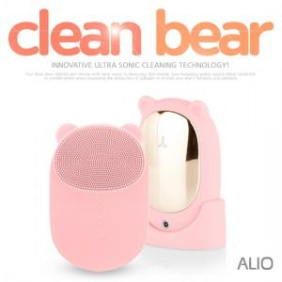

【상세/제작정보】 | 기본수량 100개미만시 15000인쇄비용추가,택배비 3000원 추가/ (포장지포장여부는 꼭 알려주세요) ※네이버연동금지※

【인쇄/포장옵션】 | 레이저 / 포장지포장

【공급단가】 | 수량 | 100~
*VAT별도 | 단가

【상품 URL】 | https://dev.easy1.co.kr:443/src/goods_detail.php?gdno=16619

